詳細クラス図
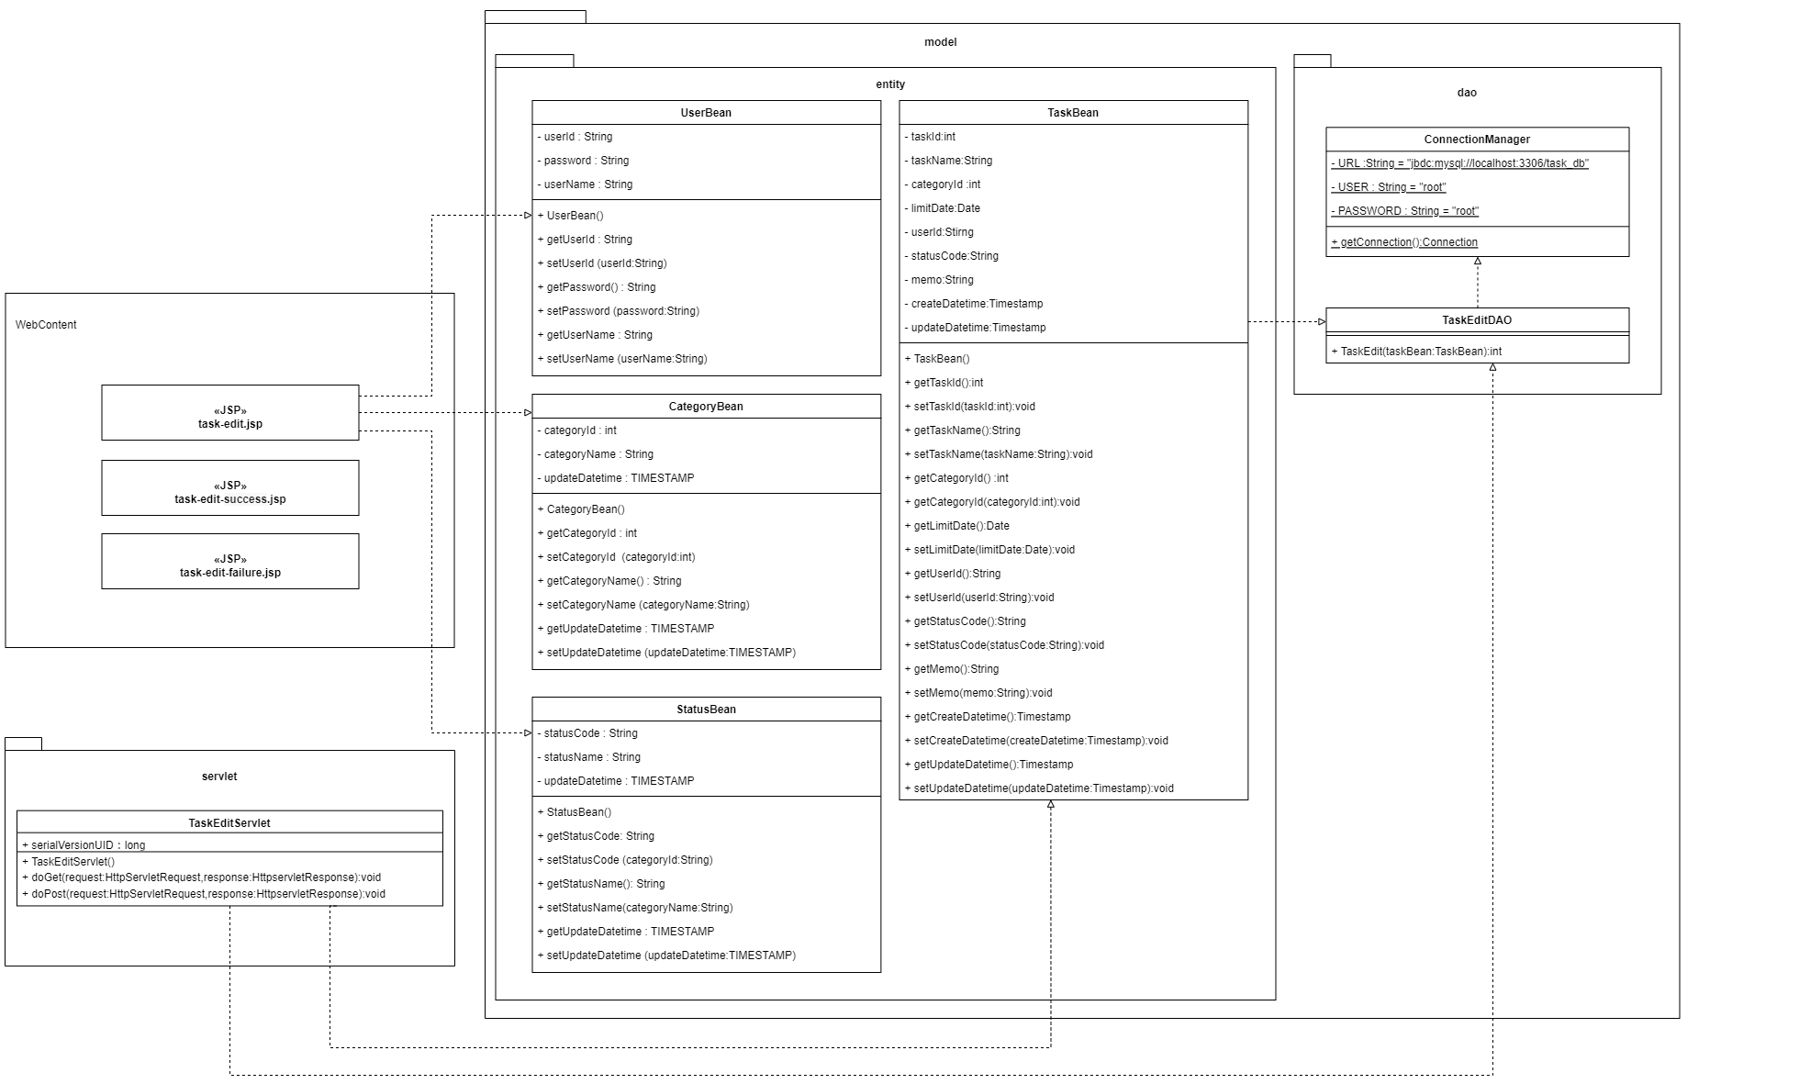
詳細クラス図 | システム名 | グループ名 | 作成日 | 担当 | 承認印
 | MyTaskSystem | タスク編集機能 | 2025-02-19 | 奥川

画面設計書_タスク編集画面
画面設計書 | システム名 |  | グループ名 |  | 作成日 | 担当 | 承認印
 | MyTaskSystem |  | タスク編集機能 |  | 2025-02-19 | 奥川

画面名称 | タスク編集画面
画面レイアウト
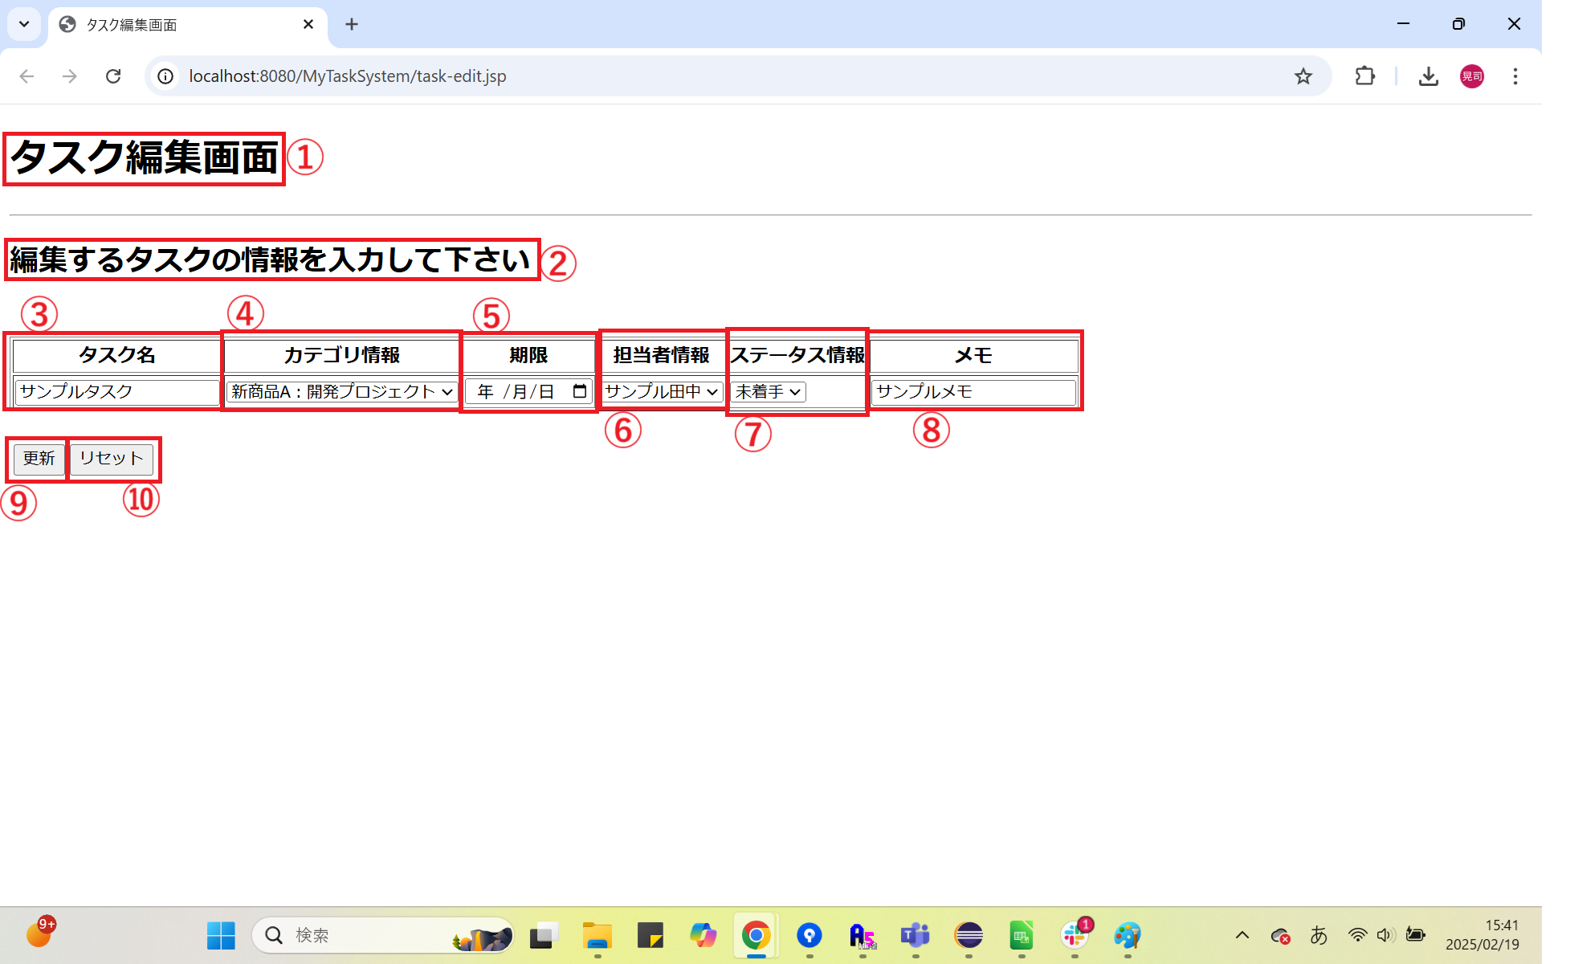

フォーム定義
action | task-edit-servlet |  |  |  |  | method | POST
識別ID | ラベル | type | name | value | 備考
① | - | - | - | - | タイトル画面
② | - | - | - | - | ユーザーにタスクの情報を入力させる誘導の文言
③ | - | text | taskName | - | タスク名入力欄
④ | - | select | category | カテゴリID,カテゴリ名 | カテゴリ情報がプルダウンで表示される。
⑤ | - | date | limitDate | - | 期限入力欄
⑥ | - | select | user | ユーザID,ユーザ名 | 担当者情報がプルダウンで表示される
⑦ | - | select | status | ステータスコード,ステータス名 | ステータス情報がプルダウンで表示される
⑧ | - | textarea | memo | - | メモ入力欄
⑨ | - | submit | - | 編集 | フォームの情報を送信するボタン
⑩ | - | reset | - | リセット | 入力した情報を取り消すボタン

画面設計書_タスク編集完了画面
画面設計書 | システム名 |  | グループ名 |  | 作成日 | 担当 | 承認印
 | MyTaskSystem |  | タスク編集機能 |  | 2025-02-19 | 奥川

画面名称 | タスク編集成功画面
画面レイアウト
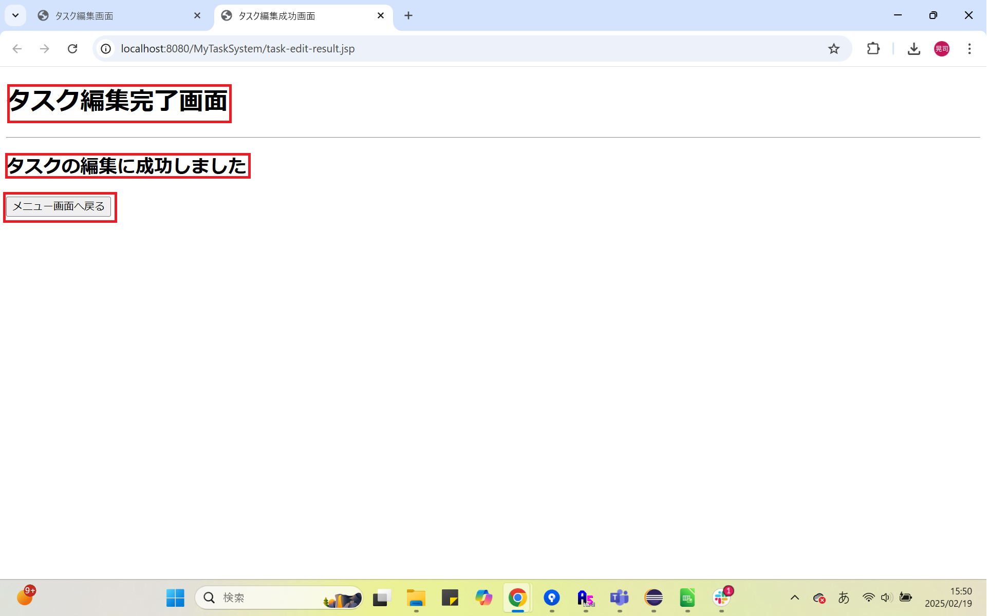

フォーム定義
action | menu.jep |  |  |  |  | method | -
識別ID | ラベル | type | name | value | 備考
① | - | - | - | - | タイトル画面
② | - | - | - | - | ユーザーにタスク情報の登録が成功したことを知らせる文言
③ | - | submit | - | メニュー画面へ戻る | メニュー画面へ遷移するボタン

画面設計書_タスク編集エラー画面
画面設計書 | システム名 |  | グループ名 |  | 作成日 | 担当 | 承認印
 | MyTaskSystem |  | タスク編集機能 |  | 2025-02-19 | 奥川

画面名称 | タスク編集失敗画面
画面レイアウト
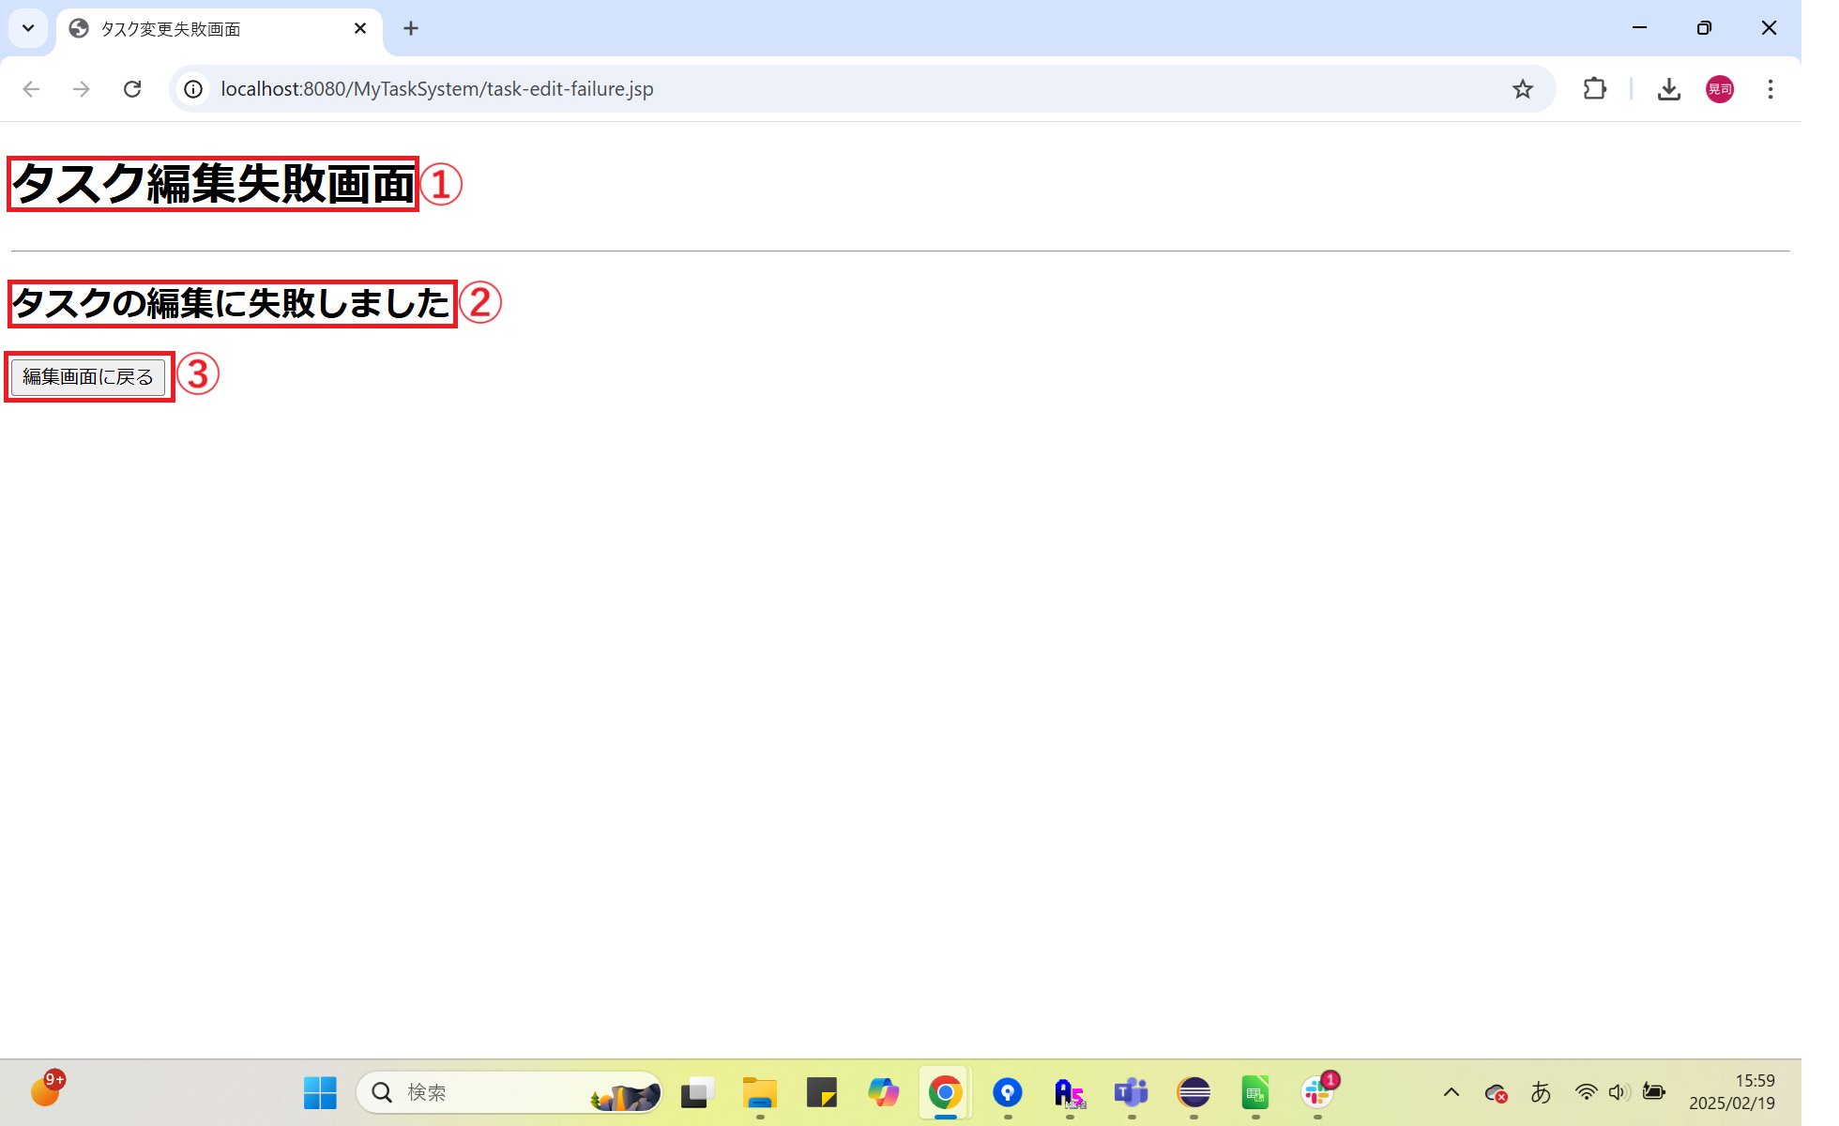

フォーム定義
action | Task-edit.jsp |  |  |  |  | method | -
識別ID | ラベル | type | name | value | 備考
① | - | - | - | - | タイトル画面
② | - | - | - | - | ユーザーにタスク情報の登録が失敗したことを知らせる文言
⑩ | - | submit | - | 編集画面に戻る | 編集画面へ遷移するボタン

